rentier_daten
Entwicklung der Fluggeschwindigkeit
Rentier-ID | Versuchsbedingung | Geschwindigkeit vor Doping (km/h) | Geschwindigkeit nach Doping (km/h) | Unterschied
1 | Heu mit echtem Sternenstaub | 887.9 | 1357.2 | 469.3
2 | Heu mit echtem Sternenstaub | 954.0 | 1306.3 | 352.4
3 | Heu mit echtem Sternenstaub | 1311.7 | 1597.5 | 285.7
4 | Heu mit echtem Sternenstaub | 1014.1 | 1324.6 | 310.5
5 | Heu mit echtem Sternenstaub | 1025.9 | 1254.0 | 228.1
6 | Heu mit echtem Sternenstaub | 1343.0 | 1788.8 | 445.8
7 | Heu mit echtem Sternenstaub | 1092.2 | 1433.5 | 341.3
8 | Heu mit echtem Sternenstaub | 747.0 | 861.6 | 114.6
9 | Heu mit echtem Sternenstaub | 862.6 | 1274.3 | 411.6
10 | Heu mit echtem Sternenstaub | 910.9 | 1172.0 | 261.1
11 | Heu mit Fake-Sternenstaub | 731.3 | 675.1 | -56.2
12 | Heu mit Fake-Sternenstaub | 1124.4 | 1256.8 | 132.5
13 | Heu mit Fake-Sternenstaub | 1160.2 | 1246.8 | 86.6
14 | Heu mit Fake-Sternenstaub | 722.2 | 976.2 | 254.0
15 | Heu mit Fake-Sternenstaub | 857.1 | 712.8 | -144.3
16 | Heu mit Fake-Sternenstaub | 935.2 | 1181.8 | 246.6
17 | Heu mit Fake-Sternenstaub | 1138.1 | 1318.9 | 180.8
18 | Heu mit Fake-Sternenstaub | 1050.1 | 1086.6 | 36.5
19 | Heu mit Fake-Sternenstaub | 1201.5 | 1434.8 | 233.3 |  | Heu mit echtem Sternenstaub |  | Heu mit Fake-Sternenstaub
20 | Heu mit Fake-Sternenstaub | 1114.6 | 1276.3 | 161.6 |  | vor Doping | nach Doping | vor Doping | nach Doping
 |  |  |  |  | Geschätzter Mittelwert Population | 1014.9 | 1337.0 | 1003.5 | 1116.6
 |  |  |  |  | Geschätzte Streuung Population | 190.8 | 246.5 | 179.6 | 255.4
 |  |  |  |  | Stichprobengröße | 10 | 10 | 10
 |  |  |  |  | halbe KI-Breite (95%) | 136.5 | 176.3 | 128.5 | 182.7

 |  |  |  |  | Wie schnell fliegen Rentiere wohl, wenn sie nicht gedopt sind? (Intervallschätzung) | halbe KI-Breite | 84.437336865
 |  |  |  |  |  | Untergrenze KI | 924.8
 |  |  |  |  |  | Obergrenze KI | 1093.6
 |  |  |  |  |  | Punktschätzung | 1009.2

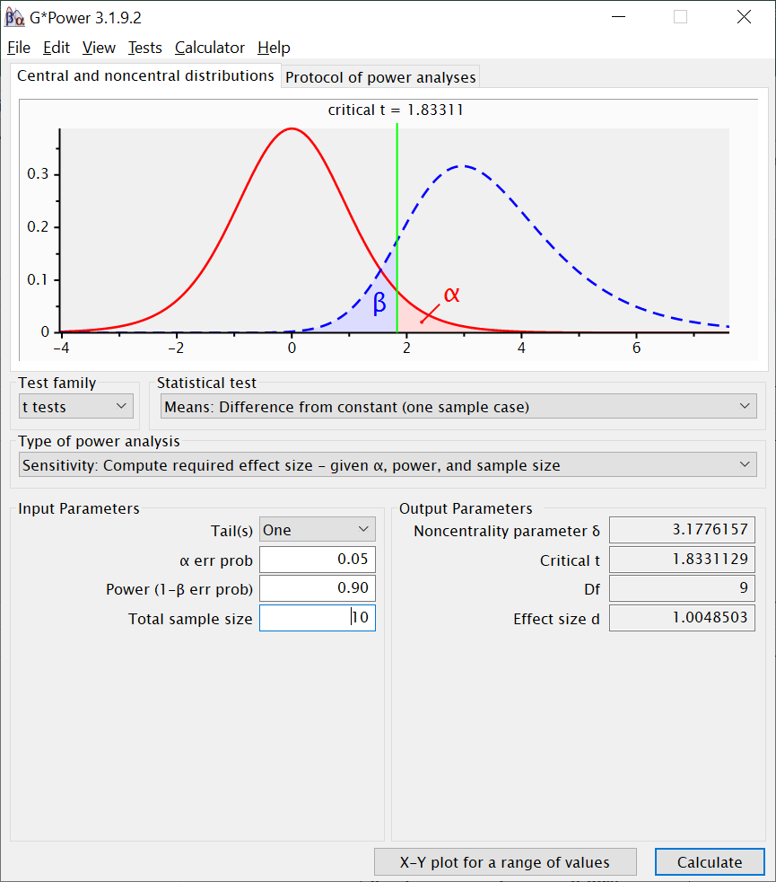
 |  |  |  |  | Kann man behaupten, dass das von Schallgeschwindigkeit verschieden ist? (Begründung) | Ja, es ist plausibel anzunehmen, dass sie langsamer sind als der Schall. Schallgeschwindigkeit (1236 km/h) liegt außerhalb des Intervalls

 |  |  |  |  | Kann man behaupten, dass Rentiere, die mit echtem Sternenstaub gedopt werden, schneller werden? | Veränderung (in km/h) | 322.0
 |  |  |  |  |  | p-Wert | 2.7281507608E-06
 |  |  |  |  |  | Entscheidung über H0 | verworfen
 |  |  |  |  |  | Veränderung in d | 3.0053872303

 |  |  |  |  | Kann man behaupten, dass Rentiere, die nur Placebo ("Fake-Sternenstaub") bekommen, schneller werden? | Veränderung (in km/h) | 113.1
 |  |  |  |  |  | p-Wert | 0.012693358061
 |  |  |  |  |  | Entscheidung über H0 | verworfen
 |  |  |  |  |  | Veränderung in d | 0.84611203514

 |  |  |  |  | Könnte man sagen, dass mit Sternenstaub gedopte Rentiere schneller als der Schall sind? (Begründung) | Nein, da das 95% KI für die mit Sternenstaub gedopte Gruppe die Schallgeschwindigkeit einschließt

 |  |  |  |  | Wie viel schneller als der Schall müssten gedopte Rentiere in Wirklichkeit sein, damit man mit einer Stichprobe von 10 gedopten Rentieren eine 90%ige Chance hat, ein signifikantes Ergebnis zu kriegen? | 1.2004081383 | Sie müssten ca 1,2 mal so schnell sein wie der Schall, oder auch: ca 1/5 schneller

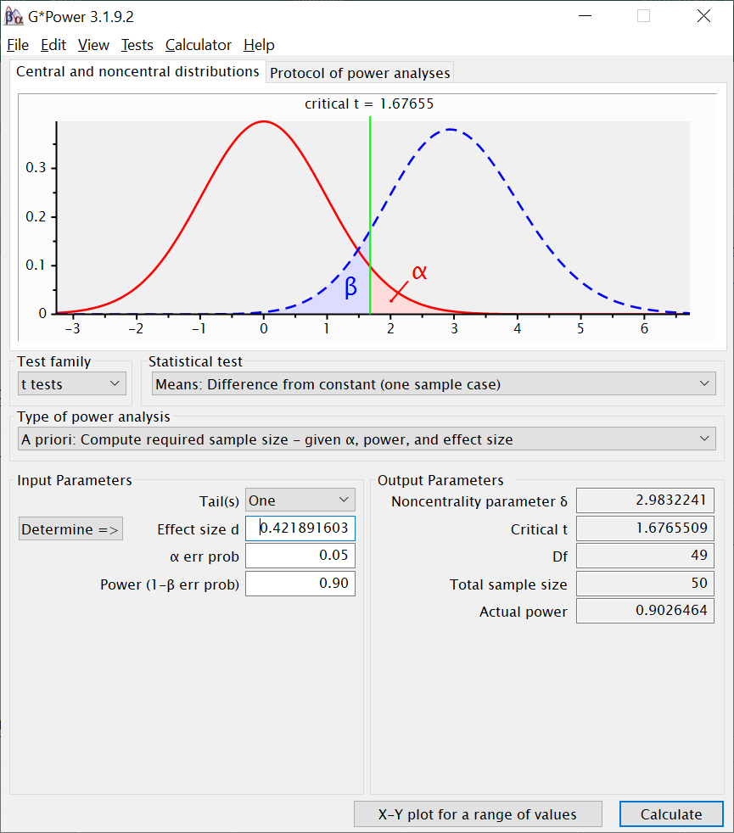
 |  |  |  |  | Angenommen gedopte Rentiere flögen tatschächlich im Schnitt mit 1340 km/h: Wie viele gedopte Rentiere hätte man untersuchen müssen, damit man eine Geschwindigkeit, die mindestens so viel nach oben von der Schallgeschwindigkeit abweicht, wie die oben angegebene, mit 90% Wahrscheinlichkeit durch ein signifikantes Ergebnis findet? | 0.42189160274 | 50 Rentiere

within_d_CI
Entwicklung der Fluggeschwindigkeit
Rentier-ID | Versuchsbedingung | Geschwindigkeit vor Doping (km/h) | Geschwindigkeit nach Doping (km/h) | Unterschied
1 | Heu mit echtem Sternenstaub | 887.9 | 1357.2 | 469.3
2 | Heu mit echtem Sternenstaub | 954.0 | 1306.3 | 352.4
3 | Heu mit echtem Sternenstaub | 1311.7 | 1597.5 | 285.7
4 | Heu mit echtem Sternenstaub | 1014.1 | 1324.6 | 310.5
5 | Heu mit echtem Sternenstaub | 1025.9 | 1254.0 | 228.1
6 | Heu mit echtem Sternenstaub | 1343.0 | 1788.8 | 445.8
7 | Heu mit echtem Sternenstaub | 1092.2 | 1433.5 | 341.3
8 | Heu mit echtem Sternenstaub | 747.0 | 861.6 | 114.6
9 | Heu mit echtem Sternenstaub | 862.6 | 1274.3 | 411.6
10 | Heu mit echtem Sternenstaub | 910.9 | 1172.0 | 261.1
11 | Heu mit Fake-Sternenstaub | 731.3 | 675.1 | -56.2
12 | Heu mit Fake-Sternenstaub | 1124.4 | 1256.8 | 132.5
13 | Heu mit Fake-Sternenstaub | 1160.2 | 1246.8 | 86.6
14 | Heu mit Fake-Sternenstaub | 722.2 | 976.2 | 254.0
15 | Heu mit Fake-Sternenstaub | 857.1 | 712.8 | -144.3
16 | Heu mit Fake-Sternenstaub | 935.2 | 1181.8 | 246.6
17 | Heu mit Fake-Sternenstaub | 1138.1 | 1318.9 | 180.8
18 | Heu mit Fake-Sternenstaub | 1050.1 | 1086.6 | 36.5
19 | Heu mit Fake-Sternenstaub | 1201.5 | 1434.8 | 233.3 |  | Heu mit echtem Sternenstaub |  | Heu mit Fake-Sternenstaub
20 | Heu mit Fake-Sternenstaub | 1114.6 | 1276.3 | 161.6 |  | vor Doping | nach Doping | vor Doping | nach Doping
 |  |  |  |  | Geschätzter Mittelwert Population | 1014.9 | 1337.0 | 1003.5 | 1116.6
 |  |  |  |  | Geschätzte Streuung Population | 190.8 | 246.5 | 179.6 | 255.4
 |  |  |  |  | Stichprobengröße | 10 | 10 | 10
 |  |  |  |  | halbe KI-Breite (95%) | 136.5 | 176.3 | 128.5 | 182.7

 |  |  |  |  | Wie schnell fliegen Rentiere wohl, wenn sie nicht gedopt sind? (Intervallschätzung) | halbe KI-Breite | 84.437336865
 |  |  |  |  |  | Untergrenze KI | 924.8
 |  |  |  |  |  | Obergrenze KI | 1093.6
 |  |  |  |  |  | Punktschätzung | 1009.2
Was wir kurz vor Weihnachten noch nicht besprochen hatten, war die Berechnung des KIs für die Messwiederholungseffektstärke, da man hierfür die Korrelation der Messungen braucht. Unten ist dieser Teil der Aufgaben jetzt ergänzt. Vllt. kann der Weihnachtsmann das fürs kommende Weihnachtsfest noch gut gebrauchen.
 |  |  |  |  | Kann man behaupten, dass das von Schallgeschwindigkeit verschieden ist? (Begründung) | Ja, es ist plausibel anzunehmen, dass sie langsamer sind als der Schall. Schallgeschwindigkeit (1236 km/h) liegt außerhalb des Intervalls

 |  |  |  |  | Kann man behaupten, dass Rentiere, die mit echtem Sternenstaub gedopt werden, schneller werden? | Veränderung (in km/h) | 322.0
 |  |  |  |  |  | p-Wert | 2.7281507608E-06
 |  |  |  |  |  | Entscheidung über H0 | verworfen | Korrelation der Messungen | Se d | Untergrenze KI | Obergrenze KI
 |  |  |  |  |  | Veränderung in d | 3.0053872303 | 0.91095432838 | 0.31342993305 | 2.3910645615 | 3.6197098991

 |  |  |  |  | Kann man behaupten, dass Rentiere, die nur Placebo ("Fake-Sternenstaub") bekommen, schneller werden? | Veränderung (in km/h) | 113.1
 |  |  |  |  |  | p-Wert | 0.012693358061
 |  |  |  |  |  | Entscheidung über H0 | verworfen | Korrelation der Messungen | Se d | Untergrenze KI | Obergrenze KI
 |  |  |  |  |  | Veränderung in d | 0.84611203514 | 0.86770614514 | 0.18955147535 | 0.47459114345 | 1.2176329268

 |  |  |  |  | Könnte man sagen, dass mit Sternenstaub gedopte Rentiere schneller als der Schall sind? (Begründung) | Nein, da das 95% KI für die mit Sternenstaub gedopte Gruppe die Schallgeschwindigkeit einschließt

 |  |  |  |  | Wie viel schneller als der Schall müssten gedopte Rentiere in Wirklichkeit sein, damit man mit einer Stichprobe von 10 gedopten Rentieren eine 90%ige Chance hat, ein signifikantes Ergebnis zu kriegen? | 1.2004081383 | Sie müssten ca 1,2 mal so schnell sein wie der Schall, oder auch: ca 1/5 schneller

 |  |  |  |  | Angenommen gedopte Rentiere flögen tatschächlich im Schnitt mit 1340 km/h: Wie viele gedopte Rentiere hätte man untersuchen müssen, damit man eine Geschwindigkeit, die mindestens so viel nach oben von der Schallgeschwindigkeit abweicht, wie die oben angegebene, mit 90% Wahrscheinlichkeit durch ein signifikantes Ergebnis findet? | 0.42189160274 | 50 Rentiere

